Cartera de Proyectos
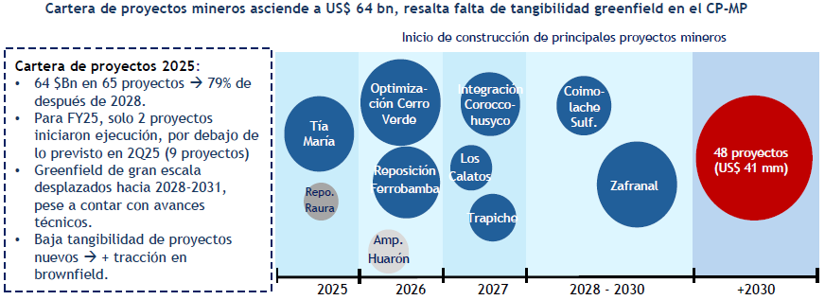
Inicio / Fin de Ejecución | Puesta en Marcha Operativa | Proyecto | Operador | Departamento | Producto Principal | Etapa de Avance | Inversión CAPEX (US$ MM) | Ítem | Cantidad de Proyectos | Inversión Cartera Actualización Octubre 2025 (US$ M) | Inversión Cartera 2026 (US$ M) | Diferencia de Inversión (US$ M) | Concepto | N° Proyectos | Variación de Inversión (US$ MM) | Cartera Acumulada (US$ MM) | Impacto | Año | Inversión (US$ MM) | Participación (%) | Ranking |  |  | Proyecto | Inversión Global (US$ MM) | Empleo en Construcción / Ejecución | Empleo en Operación | Total Empleo Reportado
2023 / 2042 | 2024 | Reposición Inmaculada | Compañía Minera Ares S.A.C. | Ayacucho | Oro | Ejecución | 1,319 | Proyectos que salieron de cartera | 1 | 650 | 0 | -650 | CPIM 2025 (Actualización Octubre) | 65 | - | 63,005 | Punto de partida | 2026 | 1,612 | 15.00% | 4 |  | 3% | Reposición Antamina | 1,604 | 2,500 | N.D. | 2,500
2024 / 2029 | 2024 | Reposición Antamina | Compañía Minera Antamina S.A. | Áncash | Cobre | Ejecución | 1,604 | Proyectos incorporados a la cartera | 2 | 0 | 229 | 229 | Salida de proyectos de la cartera | -1 | -650 | 62,355 | Reducción | 2027 | 3,237 | 30.20% | 2 |  | 5% | Reposición Inmaculada | 1,319 | 567 | 186 | 753
2024 / 2026 | 2026 | Romina | Compañía Minera Chungar S.A.C. | Lima | Zinc | Ejecución | 130 | Proyectos con modificaciones de inversión | 7 | 6,902.00 | 8,393.10 | 1,491.10 | Ajustes de inversión en proyectos existentes | 7 | 1,491 | 63,846 | Incremento | 2028 | 3,522 | 32.80% | 1 | 8.8 | 6% | Reposición Colquijirca | 502 | 2,341 | 1,970 | 4,311
2025 / 2028 | 2026 | Reposición Raura | Compañía Minera Raura S.A. | Huánuco | Zinc | Ejecución | 76 | Proyectos sin modificaciones de inversión | 57 | 55,453.30 | 55,453.30 | 0 | Incorporación de nuevos proyectos | 2 | 229 | 64,075 | Incremento | 2029 | 2,353 | 22.00% | 3 |  | 4% | Romina | 130 | 378 | 450 | 828
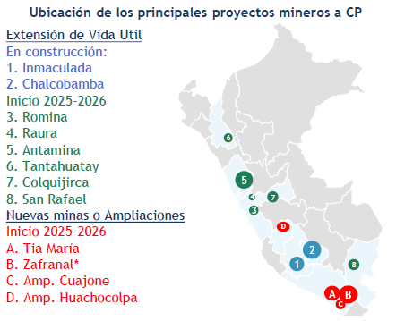
2025 / 2027 | 2027 | Tía María | Southern Perú Copper Corporation | Arequipa | Cobre | Ejecución | 1,805 | TOTAL | 66 | 63,005.30 | 64,075.40 | 1,070.10 | CPIM 2026 | 66 | 1,070 | 64,075 |  | 2029+ | 51,416 | 80.20% |  |  | 83% | Ampliación Huancapetí | 345 | 1,265 | 4,365 | 5,630
2025 / P.D. | 2027 | Reposición Ferrobamba | Minera Las Bambas S.A. | Apurímac | Cobre | Ejecución | 1,753 |  |  |  |  |  |  |  |  |  |  |  |  |  |  |  |  | Reposición Raura | 76 | 110 | 1,900 | 2,010
2026 / 2031 | 2026 | Reposición San Rafael | Minsur S.A. | Puno | Estaño | Ejecución | 294 |  |  |  |  |  |  |  |  |  |  |  |  |  |  |  |  | Ampliación Huarón | 118 | 312 | 14 | 326
2026 / 2032 | 2026 | Ampliación Huarón | Pan American Silver Huarón S.A.C. | Pasco | Plata | Factibilidad | 118 |  |  |  |  |  |  |  |  |  |  | Total | 10,724 | 100.00% |  |  |  | Reposición Ferrobamba | 1,753 | 766 | 125 | 891
2026 / 2039 | 2026 | Reposición Colquijirca | Sociedad Minera El Brocal S.A.A. | Pasco | Cobre | Factibilidad | 502 |  |  |  |  |  |  |  |  |  |  |  |  |  |  |  |  | Reposición San Rafael | 294 | 559 | 721 | 1,280
2026 / 2041 | 2026 | Ampliación Esperanza | Compañía Minera Caravelí S.A.C. | Arequipa | Oro | Pre-Factibilidad | 428 |  |  |  |  |  |  |  |  |  |  |  |  |  |  |  |  | Corani | 579 | 1,500 | 440 | 1,940
2026 / 2053 | 2026 | Optimización Cerro Verde | Sociedad Minera Cerro Verde S.A.A. | Arequipa | Cobre | Ingeniería de Detalle | 2,100 |  |  |  |  |  |  |  |  |  |  |  |  |  |  |  |  | Tía María | 1,805 | 3,500 | 764 | 4,264
2026 / 2028 | 2029 | Ampliación Huancapetí | Compañía Minera Lincuna S.A. | Áncash | Zinc | Ingeniería de Detalle | 345 |  |  |  |  |  |  |  |  |  |  |  |  |  |  |  |  | Optimización Cerro Verde | 2,100 | 250 | N.D. | 250
2026 / 2029 | 2029 | Corani | Bear Creek Mining S.A.C. | Puno | Plata | Ingeniería de Detalle | 579 |  |  |  |  |  |  |  |  |  |  |  |  |  |  |  |  | Ampliación Esperanza | 428 | Por definir | Por definir | N.D.
2027 / 2035 | 2027 | Optimización Carahuacra - San Cristóbal | Volcan Compañía Minera S.A.A. | Junín | Zinc | Pre-Factibilidad | 143
2027 / 2030 | 2028 | Integración Atacocha - El Porvenir | Nexa Resources Perú S.A.A. | Pasco | Zinc | Pre-Factibilidad | 86
2027 / 2028 | 2029 | Integración Coroccohuayco | Compañía Minera Antapaccay S.A. | Cusco | Cobre | Factibilidad | 1,800
2027 / 2028 | 2029 | Mina Justa Subterránea | Marcobre S.A.C. | Ica | Cobre | Conceptual | 510
2027 / 2029 | 2029 | Los Calatos | Minera Hampton Perú S.A.C. | Moquegua | Cobre | Pre-Factibilidad | 655
2027 / 2035 | 2029 | Pampa de Pongo | Jinzhao Mining Perú S.A. | Arequipa | Hierro | Factibilidad | 1,781
2027 / 2031 | 2031 | Trapiche | El Molle Verde S.A.C. | Apurímac | Cobre | Factibilidad | 1,038
2029 / 2034 | 2035 | Coimolache Sulfuros | Compañía Minera Coimolache S.A. | Cajamarca | Cobre | Conceptual | 598
2029 / P.D. | P.D. | La Arena Sulfuros | La Arena S.A. | La Libertad | Cobre | Conceptual | 1,500
 | 2029 | Ampliación Ilo | Southern Perú Copper Corporation | Moquegua | Cobre | Conceptual | 1,354
 | 2031 | Los Chancas | Southern Perú Copper Corporation | Apurímac | Cobre | Pre-Factibilidad | 2,600
 | 2032 | Michiquillay | Southern Perú Copper Corporation | Cajamarca | Cobre | Conceptual | 2,500
 | P.D. | Ampliación Bayóvar | Compañía Minera Miski Mayo S.R.L. | Piura | Fosfatos | Factibilidad | 450
 | P.D. | Ampliación Cobriza | Operadores Concentrados Peruanos S.A.C. | Huancavelica | Cobre | Pre-Factibilidad | 93
 | P.D. | Ampliación Contonga | Norcobre S.A.C. | Áncash | Cobre | Conceptual | 362
 | P.D. | Ampliación Cuajone | Southern Perú Copper Corporation | Moquegua | Cobre | Conceptual | 605
 | P.D. | Ampliación Huachocolpa | Compañía Minera Kolpa S.A. | Huancavelica | Plata | Factibilidad | 167
 | P.D. | Ampliación Pachapaqui | ICM Pachapaqui S.A.C. | Áncash | Zinc | Factibilidad | 117
 | P.D. | Ampliación Quellaveco | Anglo American Quellaveco S.A. | Moquegua | Cobre | Pre-Factibilidad | 850
 | P.D. | Ampliación Recuperada | Recuperada S.A.C. | Huancavelica | Plata | Pre-Factibilidad | 138
 | P.D. | Ampliación Shougang | Shougang Hierro Perú S.A.A. | Ica | Hierro | Factibilidad | 1,868
 | P.D. | Ampliación Yauricocha | Sociedad Minera Corona S.A. | Lima | Cobre | Pre-Factibilidad | 235
 | P.D. | Anlla | Copper S.A. | Apurímac | Cobre | Pre-Factibilidad | 250
 | P.D. | Ariana | Ariana Operaciones Mineras S.A.C. | Junín | Cobre | Ejecución* | 140
 | P.D. | Ayawilca | Tinka Resources S.A.C. | Pasco | Zinc | Conceptual | 382
 | P.D. | Cañariaco | Cañariaco Copper Perú S.A. | Lambayeque | Cobre | Pre-Factibilidad | 2,160
 | P.D. | Cañón Florida | Nexa Resources Perú S.A.A. | Amazonas | Zinc | Conceptual | 214
 | P.D. | Conga | Minera Yanacocha S.R.L. | Cajamarca | Oro | Factibilidad | 4,800
 | P.D. | Cotabambas | Panoro Apurímac S.A. | Apurímac | Cobre | Pre-Factibilidad | 1,486
 | P.D. | Don Javier | Junefield Group S.A. | Arequipa | Cobre | Conceptual | 600
 | P.D. | El Galeno | Lumina Copper S.A.C. | Cajamarca | Cobre | Pre-Factibilidad | 3,500
 | P.D. | Haquira | Minera Antares Perú S.A.C. | Apurímac | Cobre | Pre-Factibilidad | 1,860
 | P.D. | Hierro Apurímac | Apurímac Ferrum S.A.C. | Apurímac | Hierro | Pre-Factibilidad | 2,900
 | P.D. | Hilarión | Nexa Resources Perú S.A.A. | Áncash | Zinc | Pre-Factibilidad | 585
 | P.D. | Katy | Cultinor S.A.C. | Moquegua | Cobre | Pre-Factibilidad | 482
 | P.D. | La Granja | Minera La Granja S.A.C. | Cajamarca | Cobre | Conceptual | 2,400
 | P.D. | Magistral | Nexa Resources Perú S.A.A. | Áncash | Cobre | Factibilidad | 493
 | P.D. | Ollachea | Minera Kuri Kullu S.A. | Puno | Oro | Pre-Factibilidad | 126
 | P.D. | Optimización Cajamarquilla | Nexa Resources Cajamarquilla S.A. | Lima | Zinc | Factibilidad | 96
 | P.D. | Optimización Constancia | Hudbay Perú S.A.C. | Cusco | Cobre | Pre-Factibilidad | 500
 | P.D. | Optimización Julcani | Compañía de Minas Buenaventura S.A.A. | Huancavelica | Plata | Pre-Factibilidad | 101
 | P.D. | Optimización Pallancata | Compañía Minera Ares S.A.C. | Ayacucho | Plata | Pre-Factibilidad | 100
 | P.D. | Optimización Pucamarca | Minsur S.A. | Tacna | Oro | Ingeniería de Detalle | 106
 | P.D. | Planta de Cobre Río Seco | Procesadora Industrial Río Seco S.A. | Lima | Cobre | Factibilidad | 410
 | P.D. | Pukaqaqa | Olympic Precious Metals Ltd. | Huancavelica | Cobre | Pre-Factibilidad | 655
 | P.D. | Quechua | Compañía Minera Quechua S.A. | Cusco | Cobre | Pre-Factibilidad | 1,290
 | P.D. | Reaprovechamiento Quiruvilca | Atom Environmental II S.A.C. | La Libertad | Oro | Pre-Factibilidad | 235
 | P.D. | Reposición Cerro de Pasco | Empresa Administradora Cerro S.A.C. | Pasco | Zinc | Pre-Factibilidad | 129
 | P.D. | Reposición Shahuindo | Shahuindo S.A.C. | Cajamarca | Oro | Pre-Factibilidad | 289
 | P.D. | Río Blanco | Río Blanco Copper S.A. | Piura | Cobre | Factibilidad | 2,792
 | P.D. | San Luis | Reliant Ventures S.A.C. | Áncash | Plata | Factibilidad | 90
 | P.D. | Yanacocha Sulfuros | Minera Yanacocha S.R.L. | Cajamarca | Cobre | Ingeniería de Detalle | 2,500
 | P.D. | Zafranal | Compañía Minera Zafranal S.A.C. | Arequipa | Cobre | Ingeniería de Detalle | 1,900

DP
Año | Mes | Conflictos Mineros | Actividad | Cantidad de Conflictos | Participación (%) | Ranking | Departamento | Caso | Motivo | Tipo | Actividad | Empresa | Motivo Extendido | Fecha de inicio | Departamento | Denominación del caso | Tipo | Actividad | Empresa | Fuente
2025 | Jul | 50 | Minería | 61 | 64.9% | 1 | Arequipa | Mineros informales se enfrentaron con personal de seguridad de la empresa Intigold Mining el 29 de noviembre y el 2 de diciembre de 2020 en la unidad minera Kallpa ubicada en el distrito de Atico, por un presunto intento de desalojo de mineros informales. Estos últimos expresaron su desacuerdo con la empresa porque estaría exigiendo el pago de regalías del 40% como contraprestación, mientras que, la empresa manifiesta que los mineros informales habrían ingresado ilegalmente a la unidad minera. |  | Socioambiental | Minería | Inti Gold | El caso no presenta nuevos hechos, ni participación de actores sociales en el contexto del conflicto en los últimos meses. | Jan-25 | Apurímac | Hospital Guillermo Díaz - Abancay | Asuntos de gobierno nacional |  |  | https://www.defensoria.gob.pe/categorias_de_documentos/reportes/
2025 | Ago | 50 | Hidrocarburos | 16 | 17.0% | 2 |  |  |  |  |  |  |  | Mar-25 | Apurímac | Tapayrihua y Aymaraes - Southern | Socioambiental
2025 | Set | 50 | Otros | 7 | 7.4% | 3 |  |  |  |  |  |  |  | Jun-22 | Apurímac | CC Chila - Las Bambas | Socioambiental
2025 | Oct | 53 | Residuos y saneamiento | 7 | 7.4% | 4 |  |  |  |  |  |  |  | Jul-20 | Apurímac | Pumamarca - Asacasi | Comunal
2025 | Nov | 54 | Forestales | 2 | 2.1% | 5 |  |  |  |  |  |  |  | Jul-22 | Apurímac | CC Carmen Alto - Minera Las Bambas | Socioambiental
2025 | Dic | 56 | Energía | 1 | 1.1% | 6 |  |  |  |  |  |  |  | Oct-13 | Arequipa | Tía María - Islay | Socioambiental
2026 | Ene | 59 | Agroindustrial | 0 | 0.0% | 7 |  |  |  |  |  |  |  | Dec-24 | Arequipa | Rechazo a minería ilegal en anexo Nauquipa - Cahuacho | Asuntos de gobierno nacional
2026 | Feb | 59 |  |  |  |  |  |  |  |  |  |  |  | Mar-24 | Cusco | Aeropuerto Chinchero | Asuntos de gobierno nacional
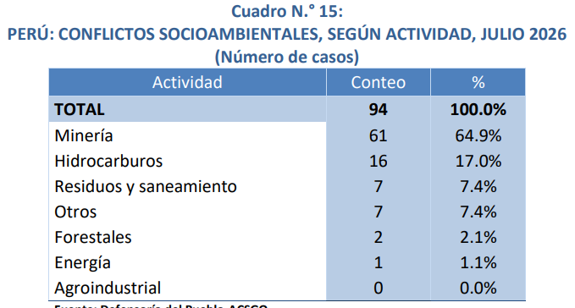
2026 | Mar | 57 |  |  |  |  |  |  |  |  |  |  |  | Jul-21 | Cusco | 14 CC.CC. Chumbivilcas - Minera Las Bambas | Socioambiental
2026 | Abr | 57 |  |  |  |  |  |  |  |  |  |  |  | Oct-25 | Cusco | Chumbivilcas - Minera Hudbay | Socioambiental
2026 | May | 52 |  |  |  |  |  |  |  |  |  |  |  | Nov-19 | Cusco | 13 CC Espinar - Antapaccay | Socioambiental
2026 | Jun | 50 |  |  |  |  |  |  |  |  |  |  |  | Dec-19 | Cusco | 10 CC Pallpata - Antapaccay | Socioambiental
2026 | Jul | 51 |  |  |  |  |  |  |  |  |  |  |  | Dec-25 | Cusco | Demarcación limítrofe Yanatile y Quellouno | Demarcación territorial
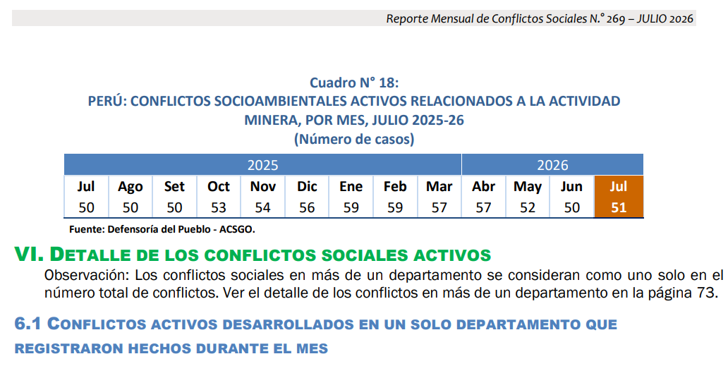
 |  |  |  |  |  |  |  |  |  |  |  |  |  | Feb-22 | Moquegua | CC Tumilaca - Southern Perú Copper Corporation | Socioambiental
 |  |  |  |  |  |  |  |  |  |  |  |  |  | Jan-22 | Multirregional | Contaminación - Refinería La Pampilla (Repsol) | Socioambiental
 |  |  |  |  |  |  |  |  |  |  |  |  |  | Jan-24 | Multirregional | Minería informal ley de formalización | Asuntos de gobierno nacional
 |  |  |  |  |  |  |  |  |  |  |  |  |  | Jun-25 | Multirregional | Anillo Vial Periférico | Asuntos de gobierno nacional
 |  |  |  |  |  |  |  |  |  |  |  |  |  | Sep-24 | Multirregional | Transportistas seguridad | Asuntos de gobierno nacional
 |  |  |  |  |  |  |  |  |  |  |  |  |  | Dec-07 | Multirregional | Pasto Grande - Puno/Moquegua | Demarcación territorial
 |  |  |  |  |  |  |  |  |  |  |  |  |  | Jun-21 | Huánuco | Frente de Defensa de los Intereses de Macuya | Asuntos de gobierno local
 |  |  |  |  |  |  |  |  |  |  |  |  |  | Sep-23 | Huánuco | Llata - Antamina | Socioambiental
 |  |  |  |  |  |  |  |  |  |  |  |  |  | Oct-21 | Huánuco | Sector de Shapajilla - Celdas transitorias | Socioambiental
 |  |  |  |  |  |  |  |  |  |  |  |  |  | Nov-25 | Huánuco | Comunidad Campesina de Llicua - Botadero DME N.° 02 | Socioambiental
 |  |  |  |  |  |  |  |  |  |  |  |  |  | Nov-25 | Huánuco | Feria sabatina "de la chacra a la olla" | Asuntos de gobierno regional
 |  |  |  |  |  |  |  |  |  |  |  |  |  | Dec-23 | Huánuco | Chinchao - Pillao | Comunal
 |  |  |  |  |  |  |  |  |  |  |  |  |  | Jan-26 | Junín | CC Mariscal Castilla - Minera Chaska II | Socioambiental
 |  |  |  |  |  |  |  |  |  |  |  |  |  | Feb-08 | Junín | Morococha - Chinalco | Socioambiental
 |  |  |  |  |  |  |  |  |  |  |  |  |  | Jun-24 | Junín | Comunidades campesinas del Canipaco | Asuntos de gobierno regional
 |  |  |  |  |  |  |  |  |  |  |  |  |  | Jul-25 | Junín | Reserva Paisajística Nor Yauyos Cochas | Socioambiental
 |  |  |  |  |  |  |  |  |  |  |  |  |  | Nov-25 | Junín | Parque Nacional de Pui Pui | Socioambiental
 |  |  |  |  |  |  |  |  |  |  |  |  |  | Nov-25 | Junín | Delimitación de linderos | Comunal
 |  |  |  |  |  |  |  |  |  |  |  |  |  | Nov-25 | Junín | Valle de Yacus - Carretera JU-103 Jauja-Tarma | Asuntos de gobierno regional
 |  |  |  |  |  |  |  |  |  |  |  |  |  | Dec-25 | Junín | CP Huamanmarca - Phoenix Tower (antenas) | Socioambiental
 |  |  |  |  |  |  |  |  |  |  |  |  |  | Dec-25 | Junín | Universidad Nacional Autónoma Altoandina de Tarma (UNAT) | Otros asuntos
 |  |  |  |  |  |  |  |  |  |  |  |  |  | Apr-25 | Cajamarca | Conflicto Multisectorial Región Cajamarca (Ex Cutervo - MTC) | Asuntos de gobierno nacional
 |  |  |  |  |  |  |  |  |  |  |  |  |  | Feb-18 | Piura | La Tortuga - Olympic | Socioambiental
 |  |  |  |  |  |  |  |  |  |  |  |  |  | Mar-26 | Piura | Población de Catacaos exige culminación de obra de saneamiento | Asuntos de gobierno nacional
 |  |  |  |  |  |  |  |  |  |  |  |  |  | Apr-04 | Piura | Río Blanco (ex Majaz) | Socioambiental
 |  |  |  |  |  |  |  |  |  |  |  |  |  | Apr-17 | Piura | Damnificados Cura Mori | Asuntos de gobierno regional
 |  |  |  |  |  |  |  |  |  |  |  |  |  | Jun-26 | Piura | I.E. Carlos Augusto Salaverry - Paralización de obra educativa | Asuntos de gobierno nacional
 |  |  |  |  |  |  |  |  |  |  |  |  |  | Sep-24 | Piura | Tambogrande - Proyecto El Algarrobo | Socioambiental
 |  |  |  |  |  |  |  |  |  |  |  |  |  | Sep-24 | Piura | La Brea Negritos - Pasivos hidrocarburos | Socioambiental
 |  |  |  |  |  |  |  |  |  |  |  |  |  | Sep-24 | Piura | Sondorillo - Gore Piura | Asuntos de gobierno regional
 |  |  |  |  |  |  |  |  |  |  |  |  |  | Oct-20 | Piura | Comunidad San Martín de Sechura | Comunal
 |  |  |  |  |  |  |  |  |  |  |  |  |  | Jul-25 | Tumbes | Contaminación del río Tumbes por relaves mineros | Socioambiental
 |  |  |  |  |  |  |  |  |  |  |  |  |  | May-26 | Ayacucho | Universidad Nacional de San Cristóbal de Huamanga - demandas estudiantiles | Otros asuntos
 |  |  |  |  |  |  |  |  |  |  |  |  |  | Aug-24 | Ayacucho | Vía Los Libertadores | Asuntos de gobierno nacional
 |  |  |  |  |  |  |  |  |  |  |  |  |  | Sep-17 | Ayacucho | Chiquintirca - TGP | Socioambiental
 |  |  |  |  |  |  |  |  |  |  |  |  |  | Feb-26 | Amazonas | Comité de Gestión de Carreteras y Desarrollo Servicio de Energía Eléctrica | Asuntos de gobierno nacional
 |  |  |  |  |  |  |  |  |  |  |  |  |  | Jul-17 | Amazonas | Wampis - Minería ilegal | Socioambiental
 |  |  |  |  |  |  |  |  |  |  |  |  |  | Dec-25 | Amazonas | Carretera Achamaqui - Leymebamba - Balsas | Asuntos de gobierno nacional
 |  |  |  |  |  |  |  |  |  |  |  |  |  | Feb-26 | Loreto | Municipalidad de Balsapuerto - Comunidad de Shawi | Asuntos de gobierno local
 |  |  |  |  |  |  |  |  |  |  |  |  |  | Feb-26 | Loreto | Punchana - Fideicomiso del Plan de Cierre de Brechas | Otros asuntos
 |  |  |  |  |  |  |  |  |  |  |  |  |  | Mar-25 | Loreto | Sinchi Roca - Derrame de petróleo ONP II | Socioambiental
 |  |  |  |  |  |  |  |  |  |  |  |  |  | Apr-26 | Loreto | Providencia - Transporte hidrocarburos | Socioambiental
 |  |  |  |  |  |  |  |  |  |  |  |  |  | May-25 | Loreto | AIDECOS y FECIFOMAS - Demandas sociales y ambientales | Socioambiental
 |  |  |  |  |  |  |  |  |  |  |  |  |  | May-26 | Loreto | Comunidades de Alto Curacay y Arabela rechazan creación de la Reserva Indígena PIACI | Socioambiental
 |  |  |  |  |  |  |  |  |  |  |  |  |  | Sep-20 | Loreto | ACONAKKU - Urarinas | Asuntos de gobierno nacional
 |  |  |  |  |  |  |  |  |  |  |  |  |  | Sep-25 | Loreto | CN Naranjal - infraestructura educativa | Asuntos de gobierno regional
 |  |  |  |  |  |  |  |  |  |  |  |  |  | Oct-25 | Loreto | CONACCUNAY - minería ilegal | Socioambiental
 |  |  |  |  |  |  |  |  |  |  |  |  |  | Nov-25 | Loreto | Empresas comunales - Altamesa II | Laboral
 |  |  |  |  |  |  |  |  |  |  |  |  |  | Feb-26 | Ucayali | Comunidades Nativas y Caseríos del Lago Imiría y Chauya - ACR Imiría | Socioambiental
 |  |  |  |  |  |  |  |  |  |  |  |  |  | Feb-26 | Huancavelica | Comunidad Campesina de Carhuapata | Asuntos de gobierno regional
 |  |  |  |  |  |  |  |  |  |  |  |  |  | May-26 | Huancavelica | Empresa Minera Operadores Concentrados Peruanos (OCP) - Pobladores del distrito de Daniel Hernández | Asuntos de gobierno nacional
 |  |  |  |  |  |  |  |  |  |  |  |  |  | Aug-25 | Huancavelica | Mejoramiento de la vía Izcuchaca - Huanta | Asuntos de gobierno nacional
 |  |  |  |  |  |  |  |  |  |  |  |  |  | Nov-25 | Huancavelica | Carretera Huancavelica - Santa Inés - Castrovirreyna - Pámpano | Asuntos de gobierno nacional
 |  |  |  |  |  |  |  |  |  |  |  |  |  | Feb-26 | Pasco | Comunidad Campesina Anexo de Joraoniyoc - Nexa Resources | Laboral
 |  |  |  |  |  |  |  |  |  |  |  |  |  | Jan-25 | Áncash | Agricultores Valle Santa Lacramarca - MTC | Asuntos de gobierno nacional
 |  |  |  |  |  |  |  |  |  |  |  |  |  | Jan-26 | Áncash | Samanco - contaminación de agua | Socioambiental
 |  |  |  |  |  |  |  |  |  |  |  |  |  | Mar-12 | Áncash | Atupa y Antahurán - Barrick | Socioambiental
 |  |  |  |  |  |  |  |  |  |  |  |  |  | May-26 | Áncash | Huarmey - contaminación arsénico | Asuntos de gobierno regional
 |  |  |  |  |  |  |  |  |  |  |  |  |  | Sep-24 | Áncash | Huarmey - contaminación metales pesados | Socioambiental
 |  |  |  |  |  |  |  |  |  |  |  |  |  | Oct-21 | Áncash | Comunidad de Aquia - Antamina | Socioambiental
 |  |  |  |  |  |  |  |  |  |  |  |  |  | Jan-21 | Puno | Demarcación territorial entre Limbani y Phara | Demarcación territorial
 |  |  |  |  |  |  |  |  |  |  |  |  |  | Feb-13 | Puno | Hospital Materno Infantil de Juliaca | Asuntos de gobierno regional
 |  |  |  |  |  |  |  |  |  |  |  |  |  | Mar-24 | Puno | Pajchani - Alto Inambari y Patambuco | Demarcación territorial
 |  |  |  |  |  |  |  |  |  |  |  |  |  | May-24 | Puno | Palca - CIEMSA | Socioambiental
 |  |  |  |  |  |  |  |  |  |  |  |  |  | May-24 | Puno | Cuenca Llallimayo - CIEMSA | Socioambiental
 |  |  |  |  |  |  |  |  |  |  |  |  |  | Oct-14 | Puno | Cuenca Coata | Socioambiental
 |  |  |  |  |  |  |  |  |  |  |  |  |  | Oct-24 | Puno | Chucuito contaminación | Asuntos de gobierno local
 |  |  |  |  |  |  |  |  |  |  |  |  |  | Dec-25 | Puno | Distrito Ajoyani - MINSUR | Socioambiental
 |  |  |  |  |  |  |  |  |  |  |  |  |  | Jan-26 | Lima Metropolitana | Intercambio vial Canta Callao | Asuntos de gobierno nacional
 |  |  |  |  |  |  |  |  |  |  |  |  |  | May-26 | Lima Metropolitana | San Marcos 2026 | Otros asuntos
 |  |  |  |  |  |  |  |  |  |  |  |  |  | May-26 | Lima Metropolitana | Vía Pasamayito | Asuntos de gobierno local
 |  |  |  |  |  |  |  |  |  |  |  |  |  | Mar-26 | Ica | Posesión de terrenos - King Group y Shougang Hierro Perú | Otros asuntos
 |  |  |  |  |  |  |  |  |  |  |  |  |  | Oct-25 | Nacional | Docentes Universitarios | Asuntos de gobierno nacional

